상품제안서
자동센서 손세정기 | 상품코드: F17576

 |  |  |  |  |  |  | 02-412-0044 | www.easy1.co.kr
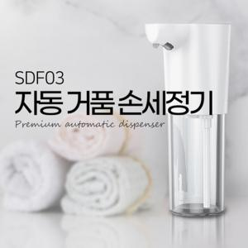

【상세/제작정보】 | 더욱 간편하고 위생적인 자동 거품 손세정기

【인쇄/포장옵션】 | 레이저 / 포장지포장

【공급단가】 | 수량 | 50~ | 100~ | 300~ | 1,000~ | 2,000~
*VAT별도 | 단가 | 13,900원 | 13,000원 | 12,500원 | 12,000원 | 11,700원

【상품 URL】 | http://www.easy1.co.kr/src/goods_detail.php?gdno=17576

